Notice explicative
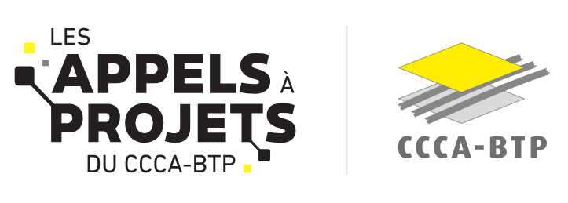
 | INVESTISSEMENT INNOVANT A LIRE AVANT DE REMPLIR cette annexe financière Taux d’intervention maximum du CCCA-BTP : 50 % des dépenses éligibles
 | Introduction
 | Les modalités de financement ont évolué à partir de 2026 : en fonction la nature de la dépense (personnel, fonctionnement, sous-traitance, investissement, …) des plafonnements sont appliqués au regard des règles du cahier des charges pour déterminer l'assiette de dépenses éligibles au financement du CCCA-BTP. Sur cette base, un taux d'intervention spécifique peut être appliqué selon la nature de la dépense, dans la limite d'un taux de financement global ne pouvant pas excéder 50%. La subvention accordée par le CCCA-BTP est donc l’addition des montants retenus par nature de dépense. Il en découle donc que le porteur devra donc s'assurer de ne pas dépasser le budget alloué pour chaque nature de dépense, et ne pourra pas réaffecter la subvention d'une ligne à l'autre (non fongibilité).
 | Comment remplir la trame budgétaire
 | Saisir les cellules en jaune pâle dans les onglets 1 ."Budget détaillé" et 2. "Plan de financement"
 | Onglet 1. Budget détaillé
 | Les cellules en jaune clair de cet onglet doivent être complétées par vos soins de façon exhaustive et sans modifier la structure du fichier. Les montants sont à intégrer sans décimale. Toutes les règles de financement sont indiquées dans le cahier des charges, il est important de vous y référer.
 | Onglet 2. Plan de financement
 | Dans cet onglet, le coût prévisionnel s'alimente automatiquement depuis l'onglet 1.Budget détaillé. Renseigner : - la colonne G "SUBVENTION CCCA-BTP DEMANDÉE " qui bien sur ne peut-pas être supérieure à la colonne F "MONTANT MAXIMUM DE FINANCEMENT" - et les colonnes co-financement (L à Q) selon le nombre de cofinanceurs mobilisés. Pour les cofinancements, indiquer le statut de la demande (liste déroulante ligne 24). La colonne I "RESTE À CHARGE DU PORTEUR (AUTOFINANCEMENT ET EMPRUNT)" se complète automatiquement par ligne de dépenses.

